Лист1
 | Рекреационная зона
площадь
расположение |  | 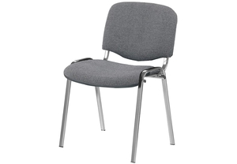

1 | банкетка - 12 шт
5 | Стол для большой группы - 1 шт
фотоматериалы | 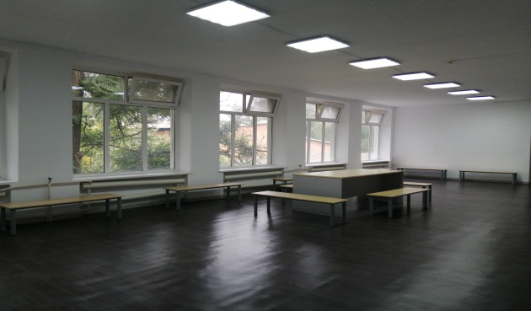
 | 